使い方
アンケート用紙 の使い方
イベント開催時に汎用的に使用できるアンケート用テンプレートです。
用途に合わせて内容を変更しA4用紙に印刷してお使いください。

【 アンケート編集例 】

■必要なお客様情報を選べます
個人を特定するものと個人を特定しないものがあります。
用途に合わせて必要な方をお選びください。

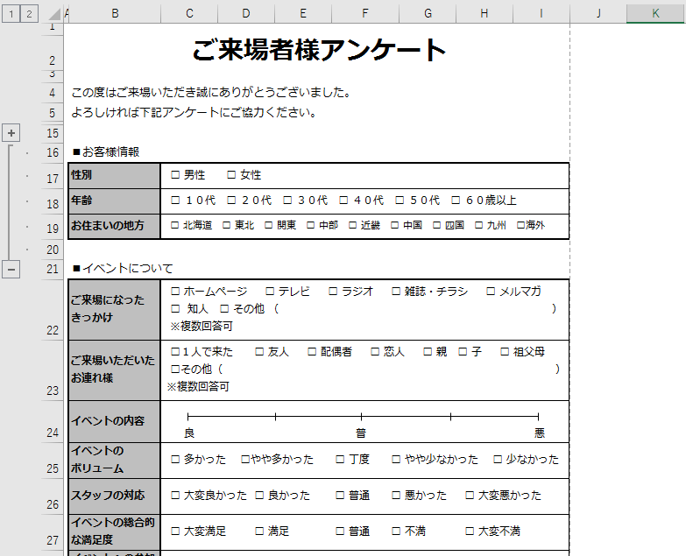
左端にある”+”や”－”ボタンをクリックすることで
お客様情報の表示・非表示を変更できます

■不要な項目を非表示または削除できます
不要な項目のある"行"をクリックし、右クリックのメニューから非表示または削除を選択できます。
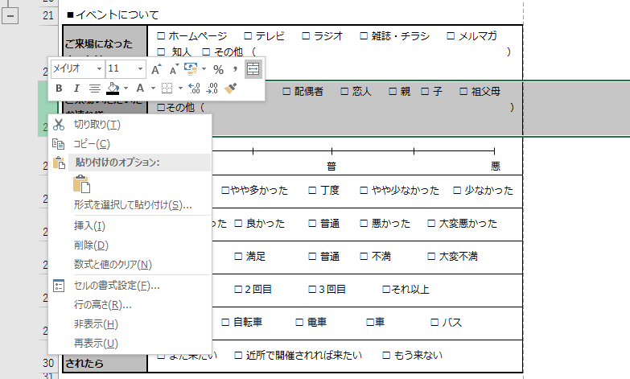

■項目の表示順序を変えることができます

以下の手順で変更可能です。
1.順序を変更したい"行"を選択します
2.選択された枠にマウスポインタを合わせ矢印が十字に表示されている状態にします
3."２"の状態で【Shift】キーを押しながら、表示させたい行と行の間に選択項目をドラッグ＆ドロップします
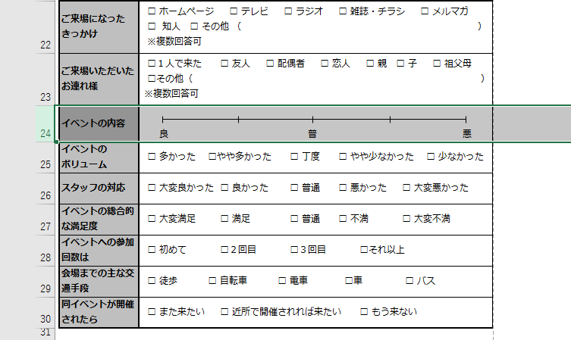

１
３
２
表示させたい場所

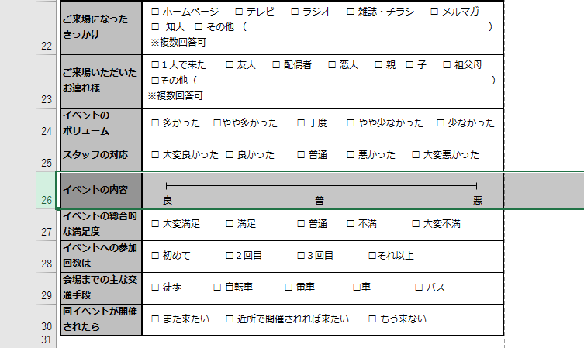

■項目・回答の内容を編集できます

項目や回答のテキストが入っているセルをダブルクリックすることで、内容の変更が可能です。

■印刷範囲を設定することで任意の範囲のみの印刷ができます

以下の手順で設定可能です。
1.必要な印刷範囲を選択します
2.【ページレイアウト】タブから印刷範囲をクリックします
3."2"で表示されたメニューから【印刷範囲を設定】をクリックします
上記状態で印刷を実行します。
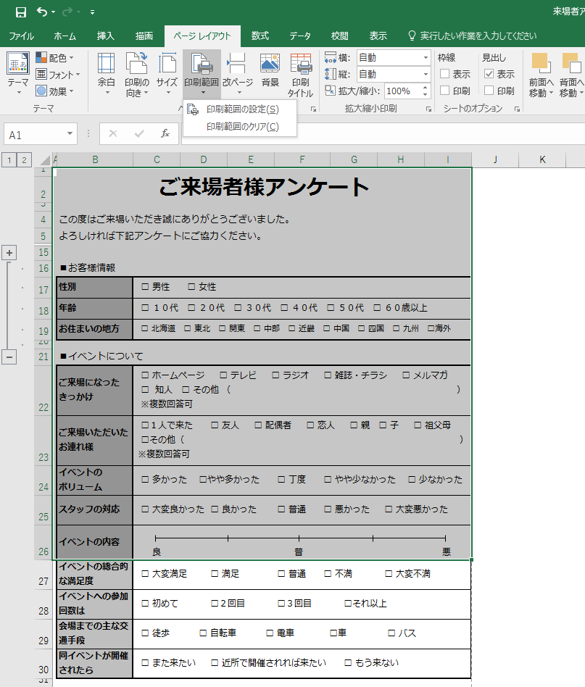

２
３

１
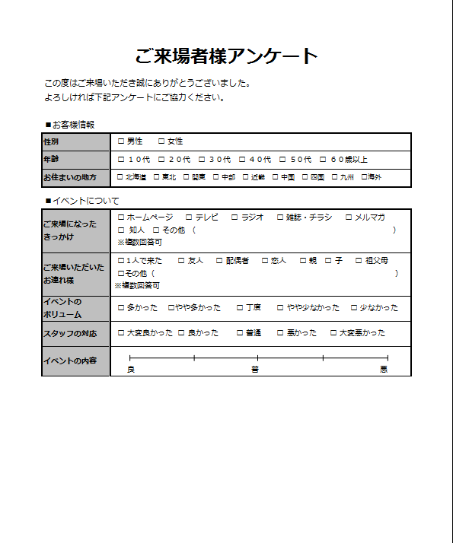

【プリントプレビュー】

